注册登陆
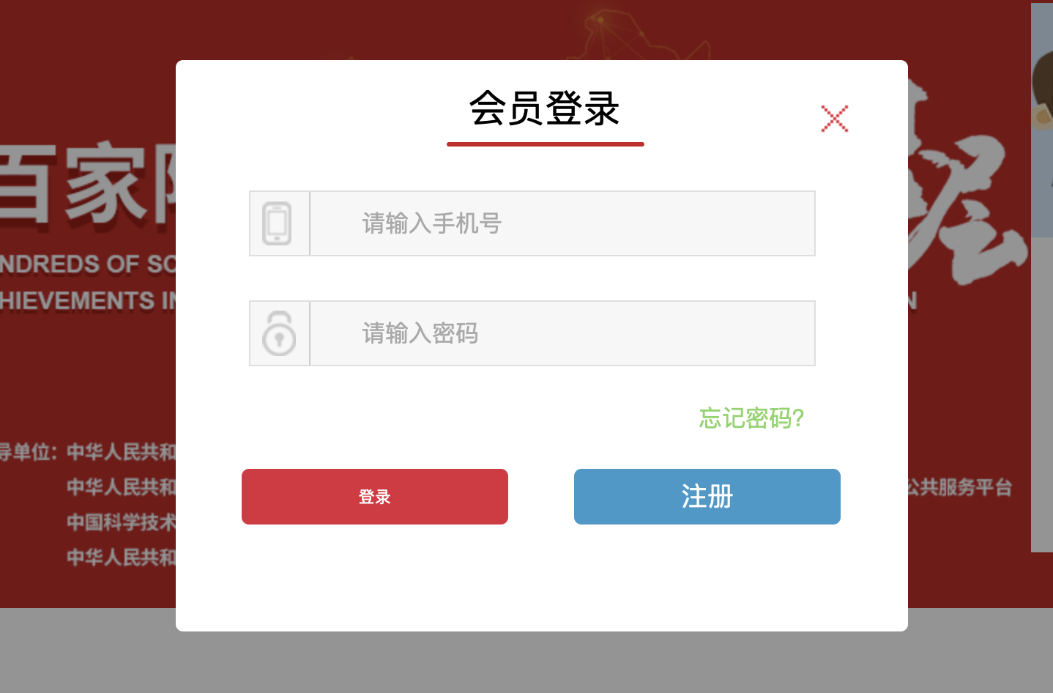
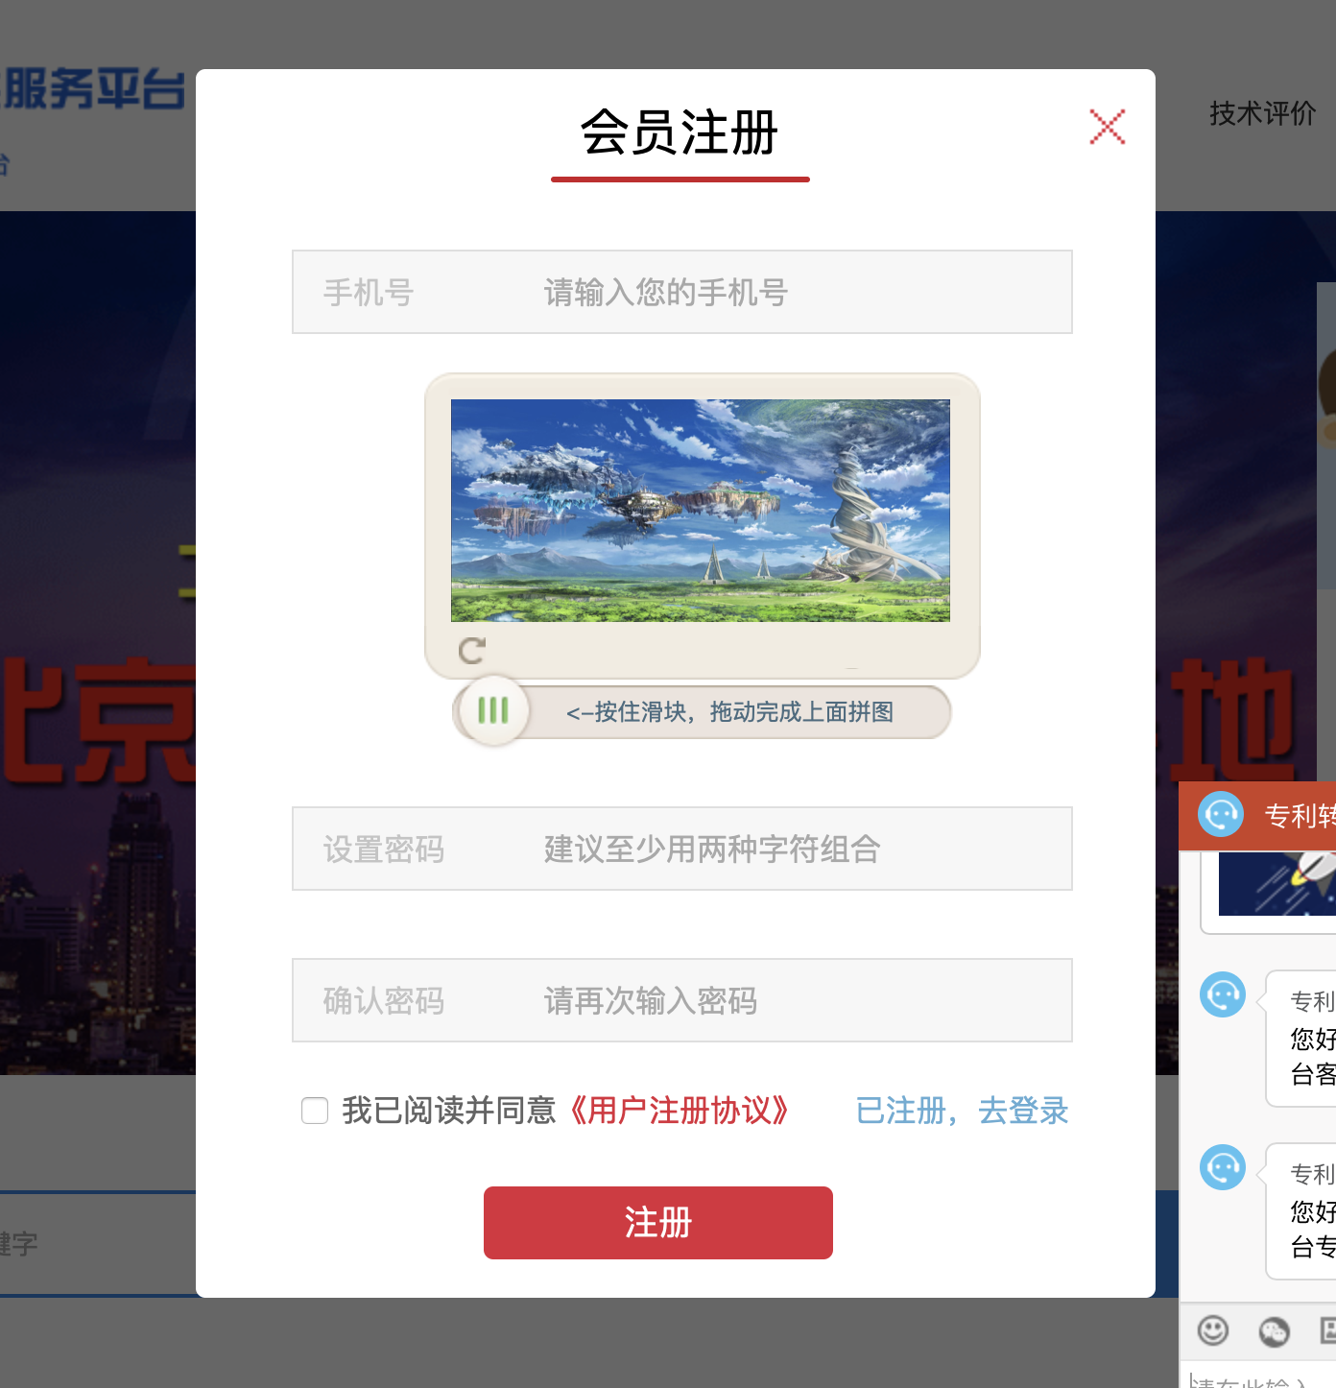
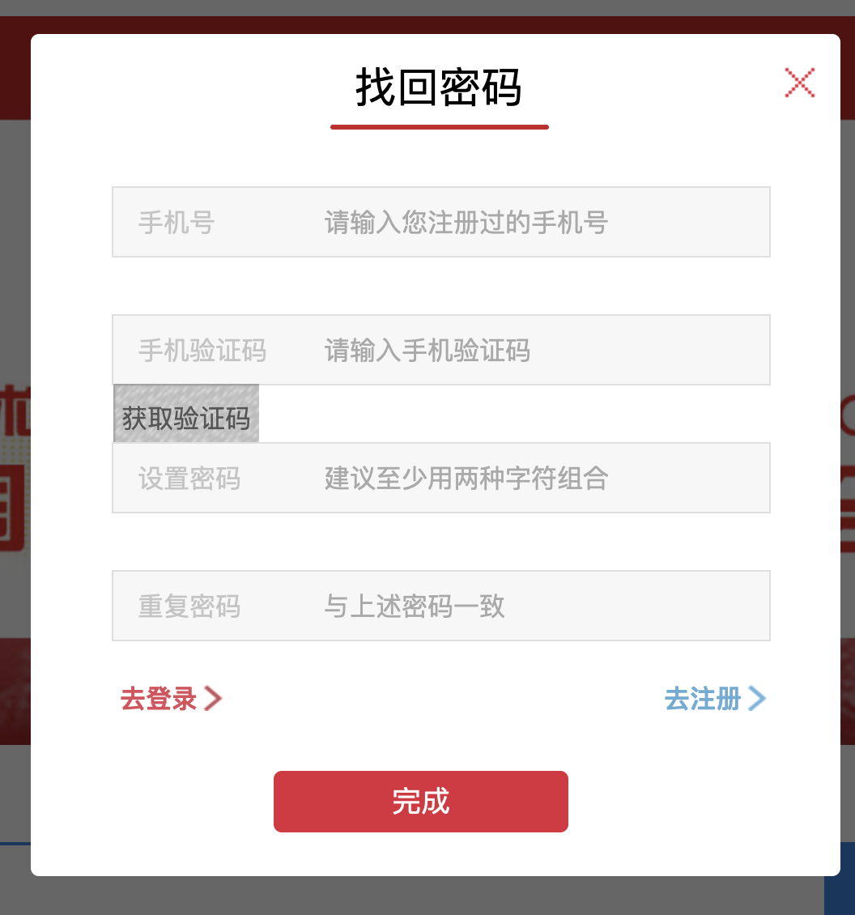
参考 http://www.jszyfw.com
登录 注册 找回密码

用户资料
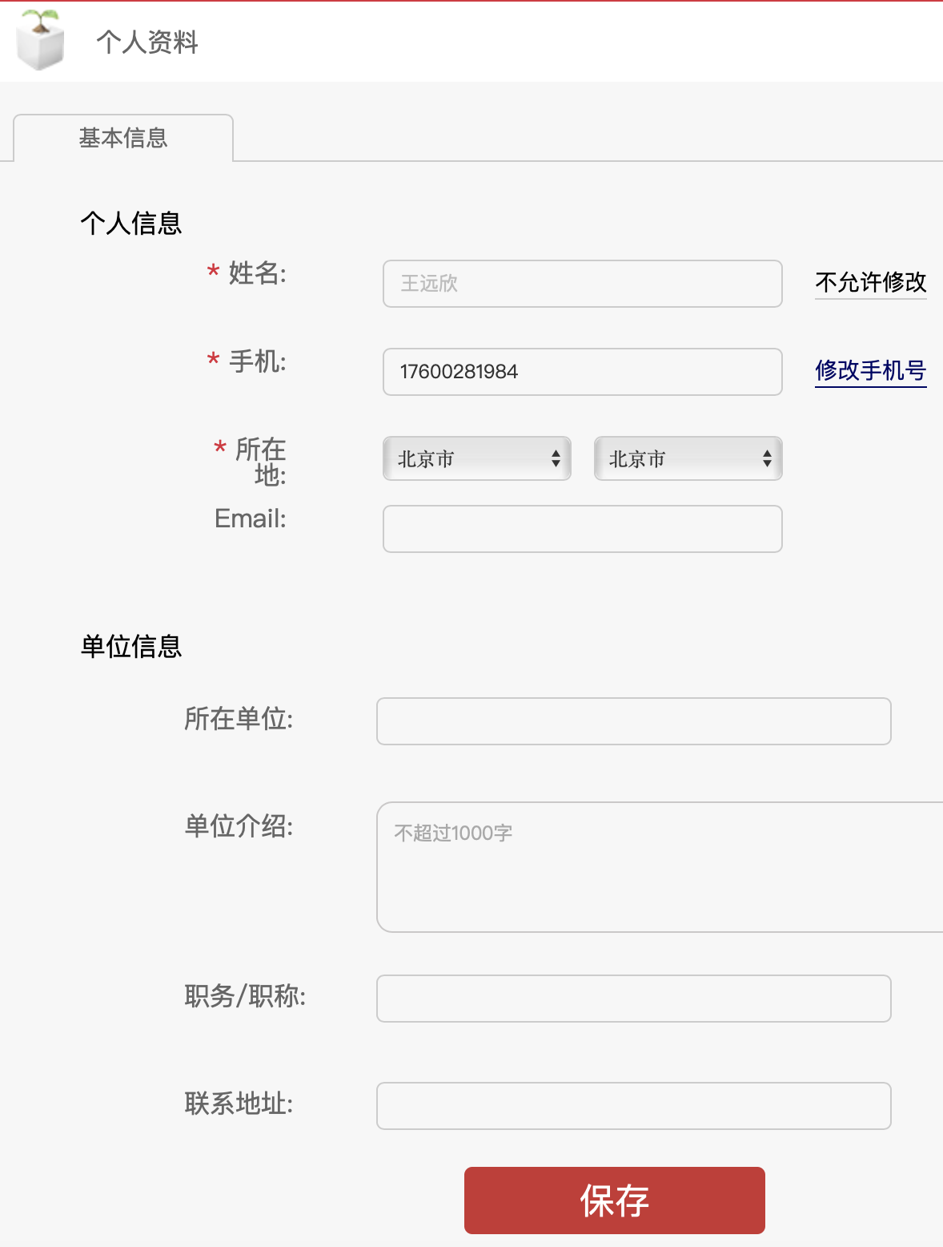
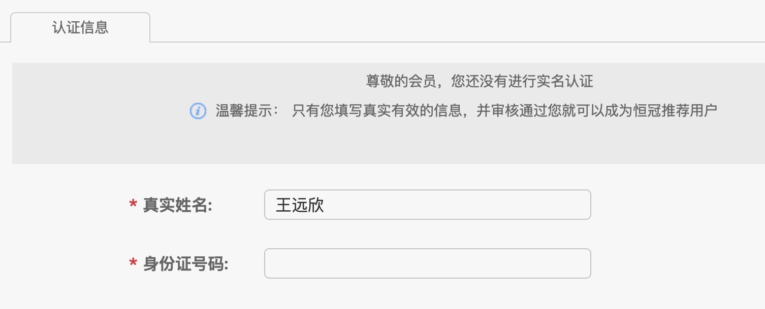
用户资料
字段 | 表单形式 | 类型 | 示例 | 备注
手机号（用户id） | 短信验证 |  |  | 必填
姓名 | 单行输入 | 文本 | 王远新 | 必填
所在地 | 地址选择 | 文本 | 北京市 海淀区 | 必填
email | 单行输入 | 文本 | moumilang@gmail.com | 可选
所在单位 | 单选 | 文本 | 远谷科技 | 可选
单位介绍 | 文本框area | 文本 | 嗷嗷啊啊啊啊啊啊 是啊起的剧情我去 | 可选
职务/职称 | 自动输入10% | 数字 | 经理 | 可选
联系地址 | 单行输入 | 文本 | 哒哒哒哒哒哒哒是大叔大叔大叔的 | 可选
姓名（实名认证） | 单行输入 | 文本 | 王远新 | 认证
身份证号（实名认证） | 单行输入（自动验证） | 数字 | 3.505821992E+17 | 认证

参考 http://www.jszyfw.com/userCtr/selectUBasicMessage.html

专利商品发布
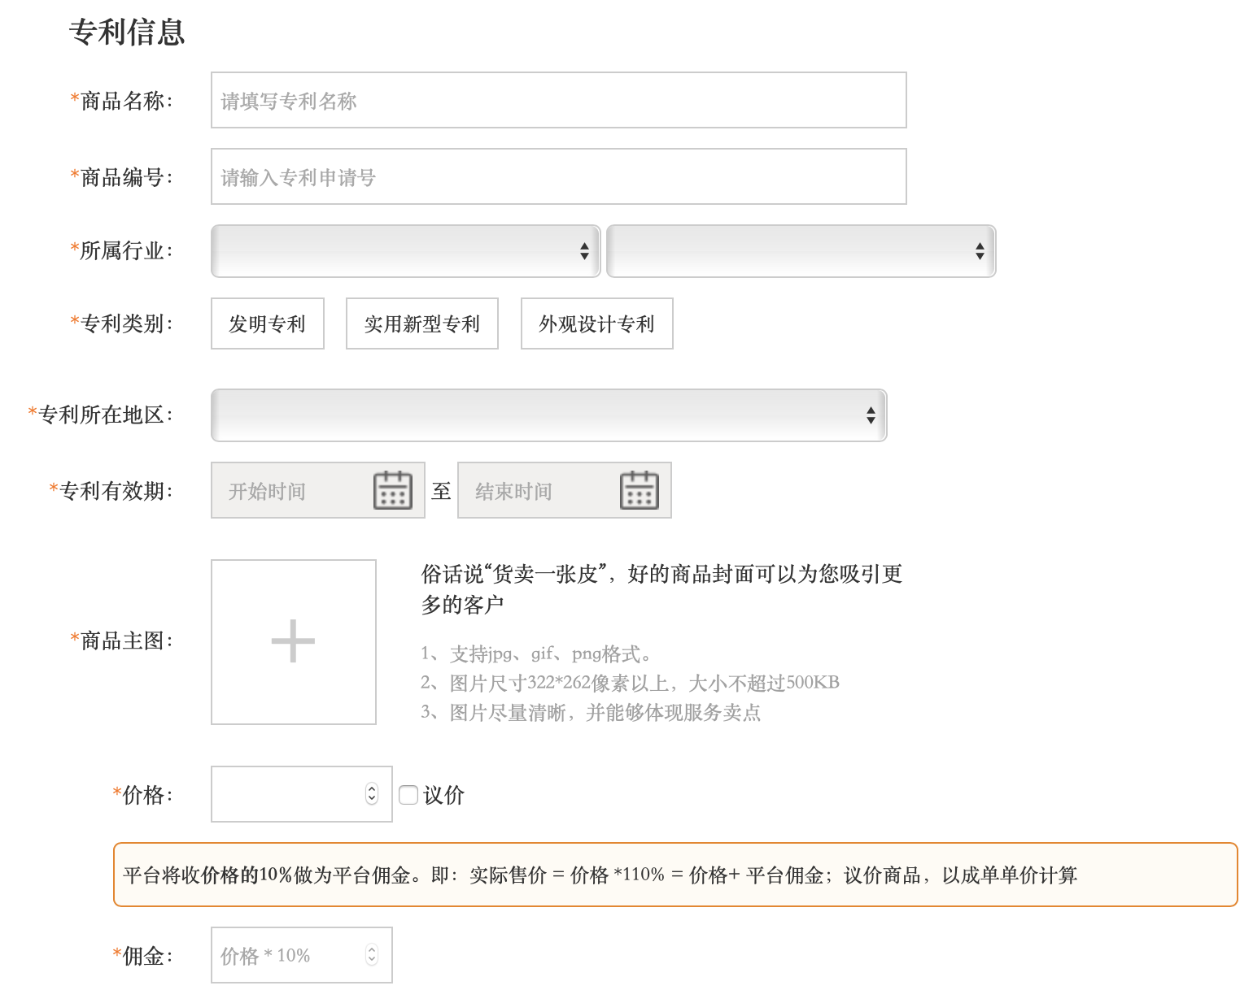
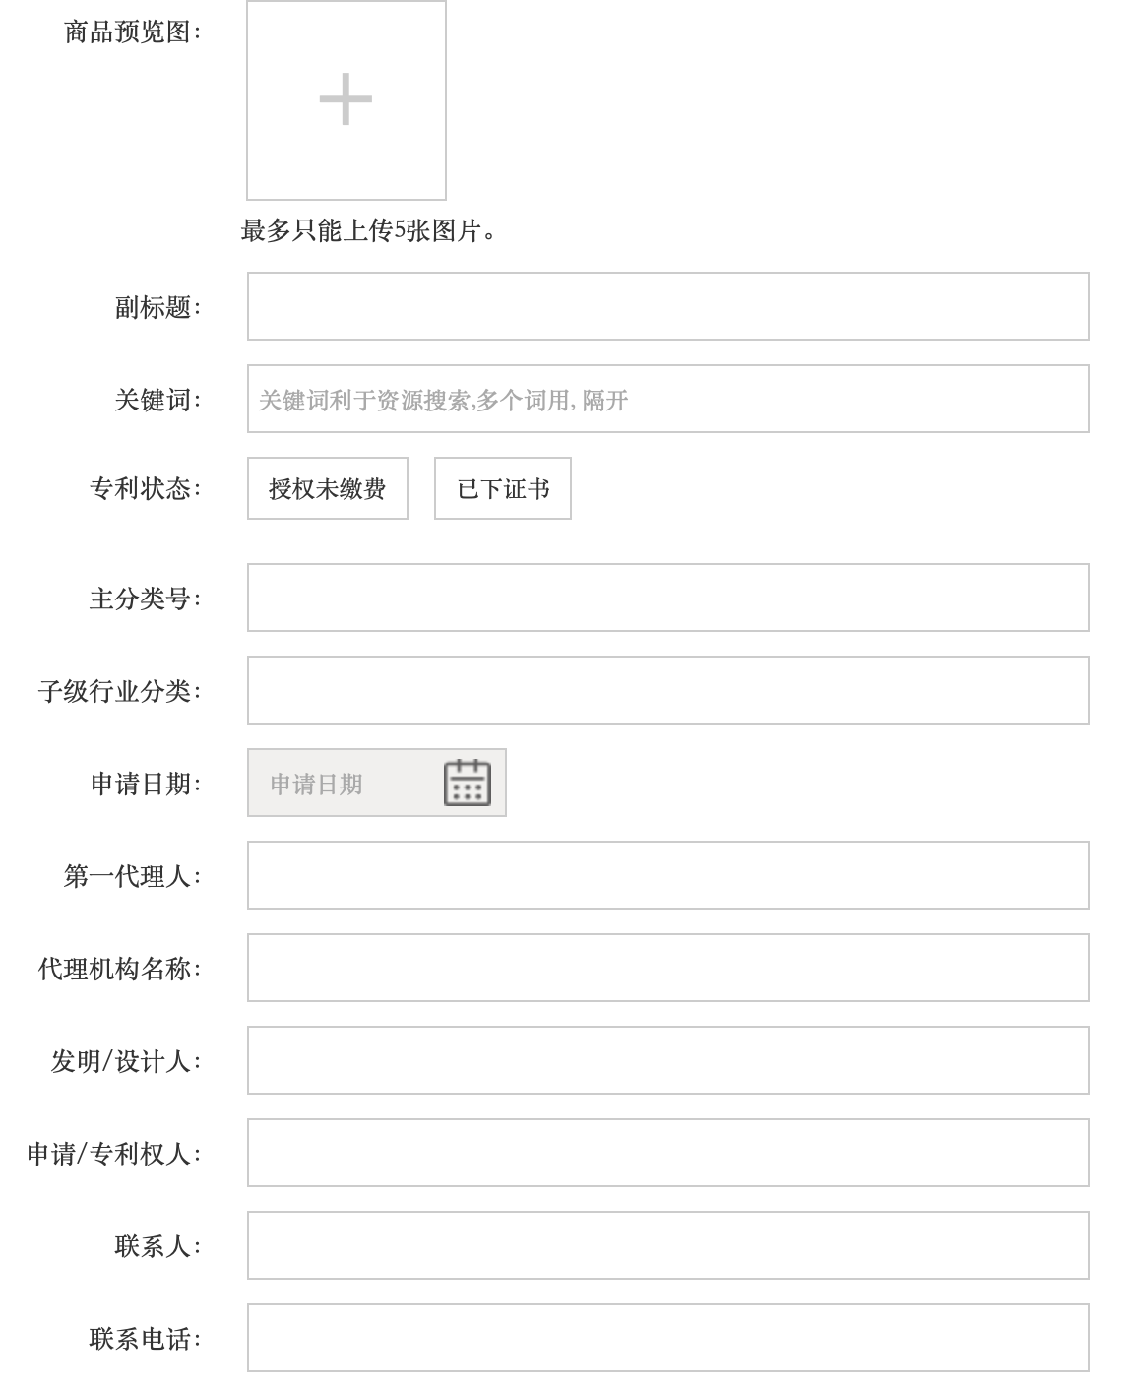
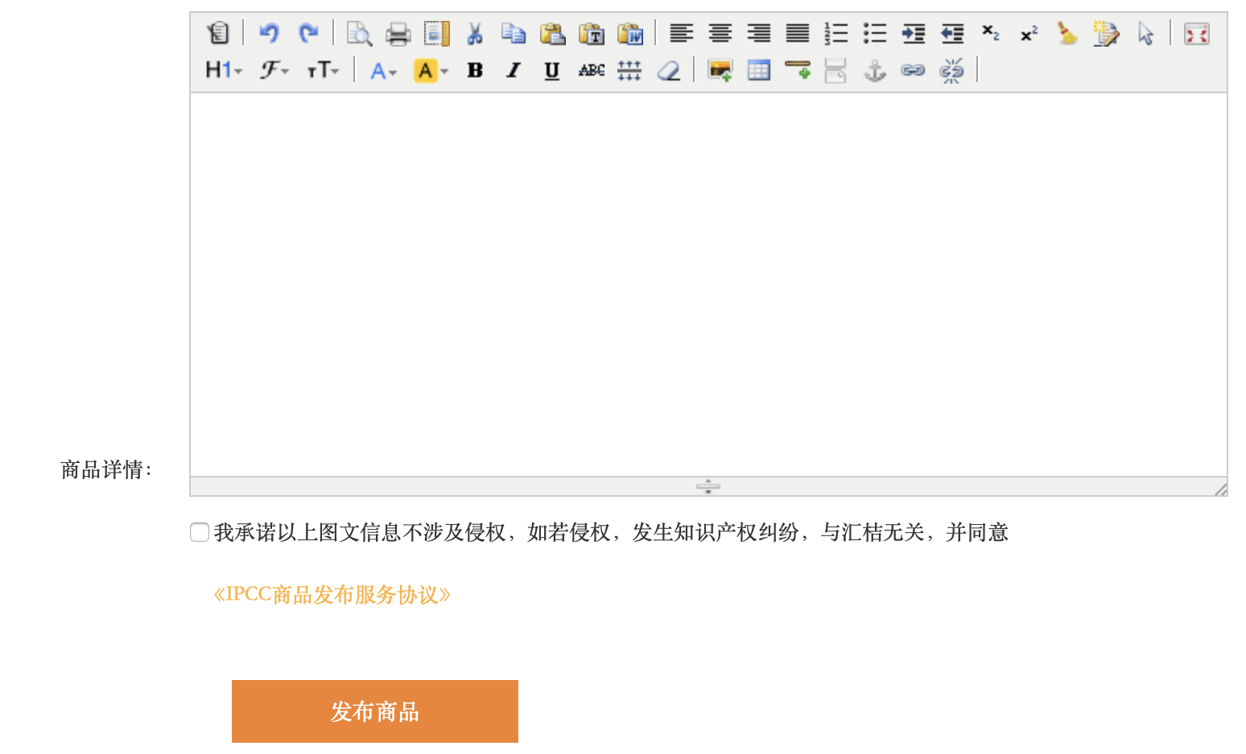
专利商品字段
字段 | 表单形式 | 类型 | 示例 | 备注
专利名称 | 单行输入 | 文本 | 一种封闭式室内空气调节窗 | 必填
专利申请号 | 单行输入 | 文本 | CN201710025878.4 | 必填
所属行业 | 下拉选择 | 文本 | 某某行业 | 必填
专利类别 | 单选（发明专利/实用新型专利/外观专利） | 文本 | 发明专利 | 必填
专利所在地区 | 下拉选择 | 文本 | 北京 | 必填
专利有效期 | 日期选择 | 日期 | 2017-01-13 | 必填
专利主图 | 图片上传 | 图片 |  | 必填
价格/议价 | 单行输入/选框 | 数字 | 20000 | 必填
佣金 | 自动输入 | 数字 | 2000 | 必填
专利图 | 图片上传（最多3张） | 图片 |  | 可填
关键词 | 单行输入，逗号隔开 | 文本 | 调节窗，建筑，通风 | 可填
专利状态 | 单选（授权未缴费/已下证书） | 文本 | 已下证书 | 可填
主分类号 | 单行输入 | 文本 | E06B7/10 | 可填
分类号 | 单行输入，逗号隔开 | 文本 | E06B7/10,E06B7/28,B03C3/00,B03C3/34 | 可填
申请日期 | 日期选择 | 日期 | 2017-01-13 | 可填
第一代理人 | 单行文本框 | 文本 | 某某人 | 可填
代理机构名称 | 单行文本框 | 文本 | 西安铭泽知识产权代理事务所(普通合伙) 61223 | 可填
发明/设计人 | 单行文本框 | 文本 | 某某 | 可填
申请/专利权人 | 单行文本框 | 文本 | 某某 | 可填
联系人 | 单行文本框 | 文本 | 某某 | 可填
联系电话 | 单行文本框 | 11位数 | 17600281984 | 可填
商品详情 | 本文编辑器 | 图文 | 本发明提供了一种封闭式室内空气调节窗，属于建筑、建材领域，包括窗框本体，窗框本体左侧具有将室内外连通的第一水平风导向通道和第一垂直风导向通道，窗框本体右侧具有将室内外连通的第二水平风导向通道和第二垂直风导向通道，第一水平风导向通道的进风口与第二水平风导向通道的进风口方向相反，第一垂直风导向通道的进风口与第二垂直风导向通道的进风口相对设置。该窗户结构简单合理，无需开窗即可通风即可吸收水平吹向窗户的空气流和垂直吹向窗户的空气流，通风效果佳，空气过滤装置可在空气进入室内之前将其中的灰尘、微粒过滤掉，实现良好的调节室内外空气的效果，无需在窗户上再安装进化空气的附件，适合推广使用。\u003Cbr\/\u003E1.一种封闭式室内空气调节窗，其特征在于，包括窗框本体，所述窗框本体左侧具有将室内外连通的第一水平风导向通道和第一垂直风导向通道，所述窗框本体右侧具有将室内外连通的第二水平风导向通道和第二垂直风导向通道，所述第一水平风导向通道的进风口与所述第二水平风导向通道的进风口方向相反，所述第一垂直风导向通道的进风口与所述第二垂直 | 可填

参考：https://www.ipcc.com/personal/publishgoods#patent

技术项目发布
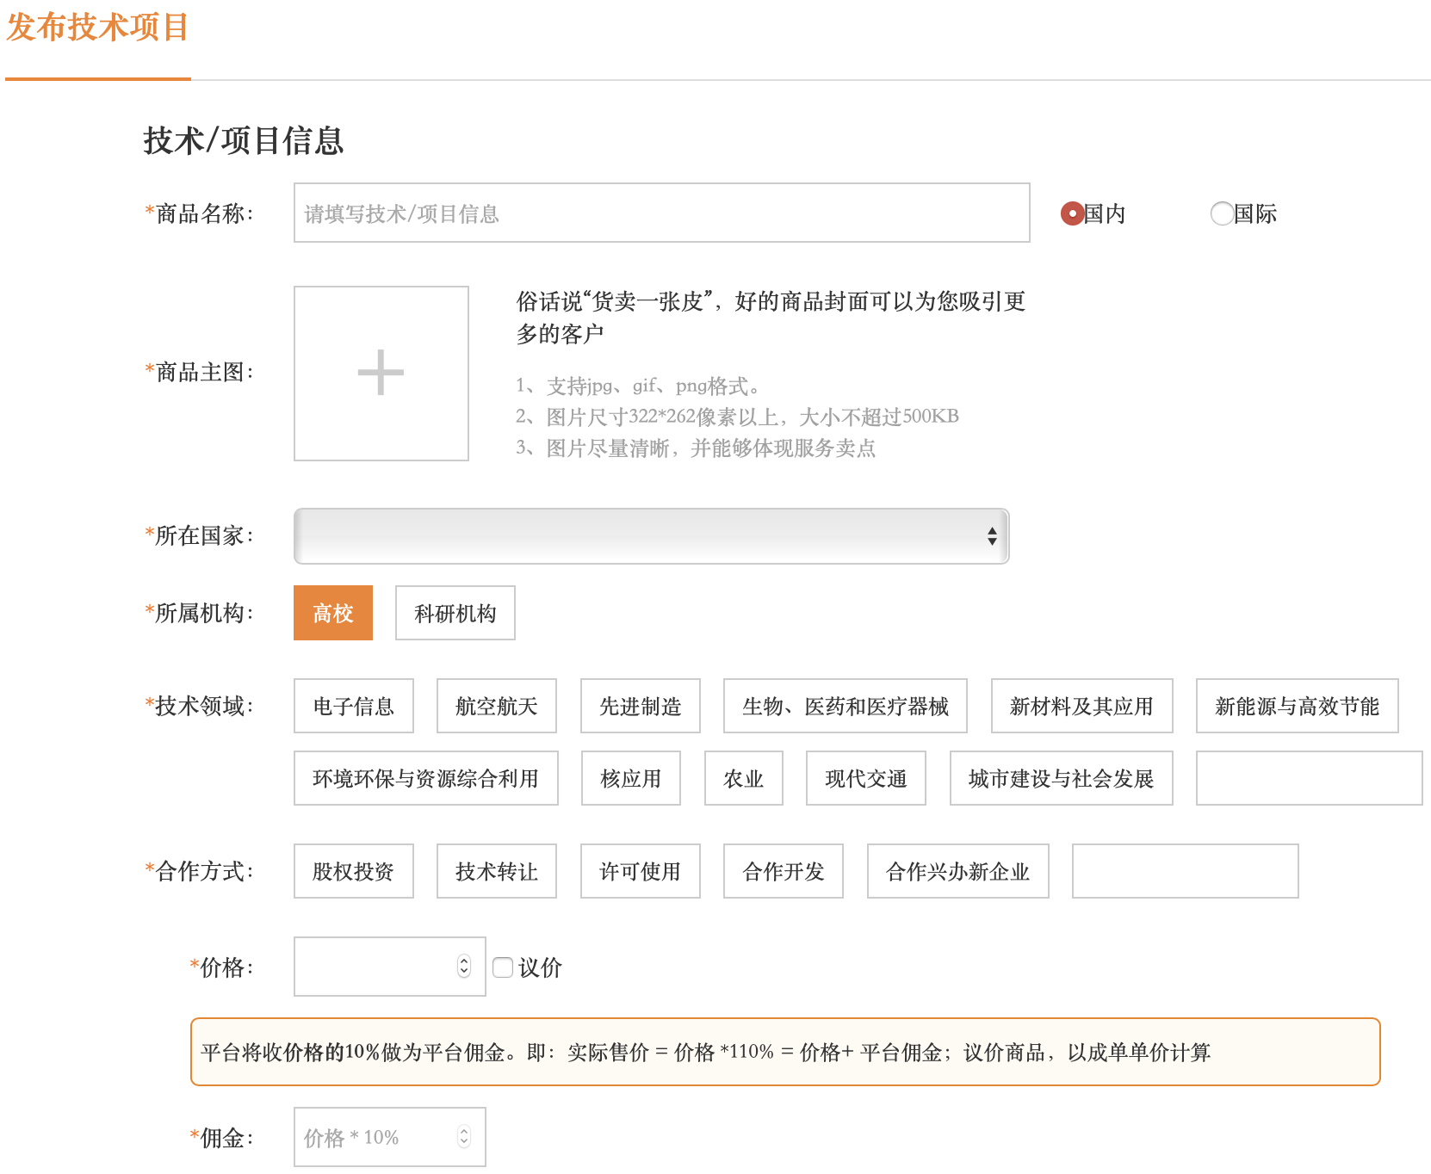
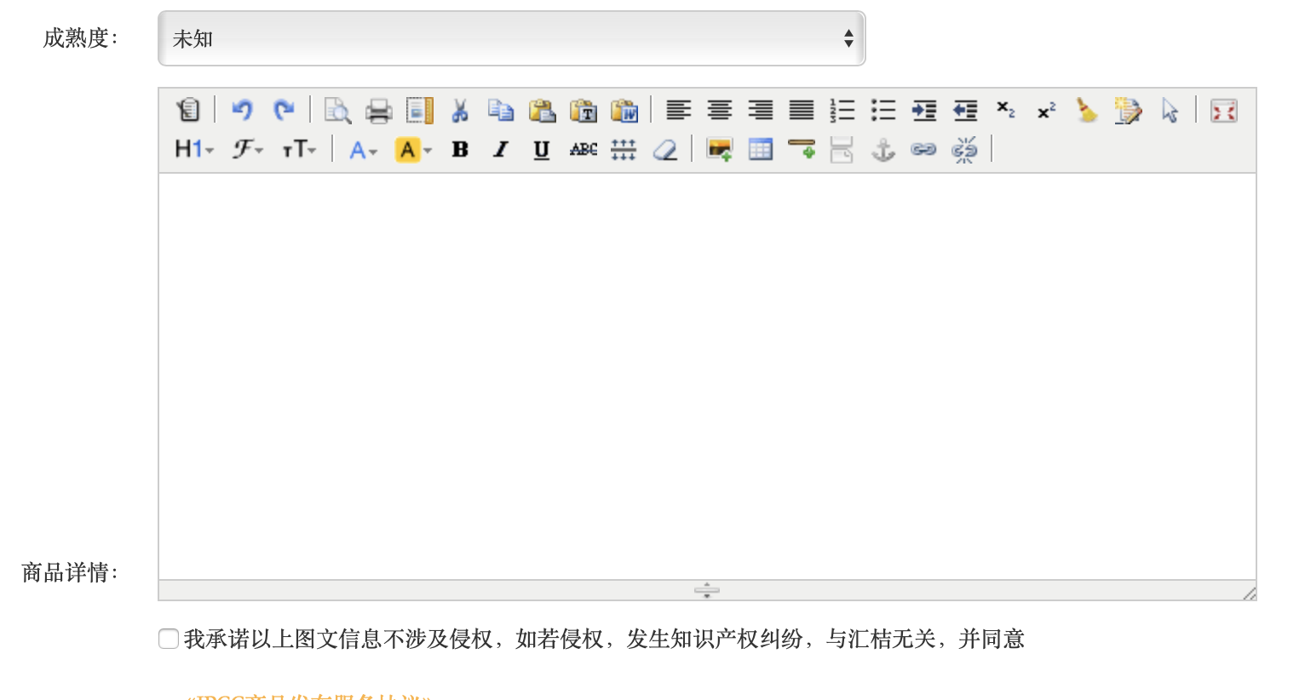
技术项目字段
字段 | 表单形式 | 类型 | 示例 | 备注
项目名称 | 单行输入 | 文本 | II期药物的抗乙型，丁型肝炎病毒 | 必填
项目主图 | 图片上传 | 图片 |  | 必填
所属机构 | 单选 | 文本 | 高校/科研机构 | 必填
技术领域 | 下拉选择 | 文本 | 生物、医药和医疗器械 | 必填
合作方式 | 单选 | 文本 | 股权投资/技术转让/许可使用/合作开发/合作兴办新企业 | 必填
价格/议价 | 单行输入 | 数字 | 1000000.00 | 必填
佣金 | 自动输入10% | 数字 | 100000 | 必填
成熟度 | 单选 | 文本 | 中试阶段 | 可填
商品详情 | 本文编辑器 | 图文 | 项目名称：II期药物的抗乙型，丁型肝炎病毒 项目介绍：本项目对于乙型肝炎病毒（HBV）进入第一类抑制剂和丁型肝炎病毒（HDV）感染具备全新的作用机制。令人信服的结果证明，概念的临床试验：> 100pts成功治疗，功效强，安全性好，临床2期2b研究正在进行中。 项目详情：本项目是一个新的候选药物，是一个线性的47个氨基酸的化学合成肽。到目前为止，它是一类新型抗HBV分子的唯一代表，称为进入抑制剂。假定的抗病毒作用机制是对肝细胞表面的HBV受体的高度特异性和高度稳定的结合，其将HBV错误地导向非生产性途径，从而防止细胞感染。这种独特的作用机制提供了两个最重要的解决医疗需求的可能性，即长期根除HBV以及抗丁型肝炎病毒（HDV）的抗病毒活性。 项目优势： 2015年，公司完成了患有慢性乙型肝炎的患者的Ib / IIa期临床试验。2016年，Hepatera正在完成Myrcludex B 慢性肝炎D专利的试点研究。 市场前景：中国的乙肝药物市场是最具吸引力的“肥肉”之一，未来十年，中国仍将是最大的主要乙肝市场，市场规模预计将从2014年的近9.23亿美元增长到2024年的逾14亿美元。 应用领域：乙肝，丁肝 技术成熟度：中试阶段 合作方式：股权投资、合作兴办新企业 | 可填

参考：https://www.ipcc.com/personal/publishgoods#technology

